상품제안서
더블 칼라 메모잇(주문제작형) | 상품코드: S23772

 |  |  |  |  |  |  | 02-713-8555 | www.synergygift.co.kr
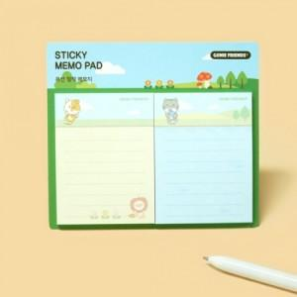

【상세/제작정보】 | 간지 내지 풀칼라인쇄

【인쇄/포장옵션】 | 풀칼라 / OPP(비닐)

【공급단가】 | 수량 | 1,000~ | 2,000~ | 3,000~ | 5,000~ | 10,000~
*VAT별도 | 20매 | 540원 | 510원 | 450원 | 370원 | 310원
 | 30매 | 640원 | 620원 | 550원 | 460원 | 380원
 | 50매 | 810원 | 740원 | 650원 | 600원 | 510원

【상품 URL】 | https://www.synergygift.co.kr:443/src/goods_detail.php?gdno=23772

